Data
Holdbarhet av |  | MPV i kjøleskap

Tillatt bias | 1.9 | %, og tillatt totalfeil |  | 3.8 | %

0 | 10.8 | 9.9 | 9.9 | 11.7 | 12.2 | 9.7 | 9.3 | 10.1 |  | 12.4 | 9.6 | 8.9
12 | 11.6 | 10.9 | 10.7 | 12.5 | 12.6 | 10.5 | 9.9 | 11.1 | 0 | 12.8 | 9.7 | 9.4
24 | 11.6 | 11 | 10.8 | 12.5 | 12.8 | 10.5 | 9.9 | 11.1 | 0 | 12.7 | 10.2 | 9.8
36 | 11.6 | 11.3 | 10.9 | 12.7 | 12.7 | 10.6 | 10.2 | 11.5 | 14.5 | 12.6 | 10.1 | 9.9
48 | 11.9 | 11.5 | 11 | 12.9 | 12.7 | 10.8 | 10.5 | 11.6 | 0 | 13.8 | 10.2 | 10
60 | 12.1 | 11.4 | 11.1 | 12.7 | 12.8 | 10.7 | 10.4 | 11.6 | 14.5 | 13.7 | 10.1 | 10.1
72 | 12.2 | 11.9 | 11.3 | 13 | 13.1 | 11 | 10.5 | 11.7 | 14.4 | 13.7 | 10.1 | 10
84 |  |  |  |  |  |  |  |  |  |  | 10.3 | 10.1
 | Tid 0 | Tid 1 | Tid 2 | Tid 3 | Tid 4 | Tid 5 | Tid 6 | Tid 7 | Tid 8
Timer | 0 | 12 | 24 | 36 | 48 | 60 | 72 | 84
Prøve nr | Målte verdier |  |  |  |  |  |  |  |  |  |  | alarmer fra instrument
1 | 10.8 | 11.6 | 11.6 | 11.6 | 11.9 | 12.1 | 12.2 |  |  |  |  | *
2 | 9.9 | 10.9 | 11 | 11.3 | 11.5 | 11.4 | 11.9
3 | 9.9 | 10.7 | 10.8 | 10.9 | 11 | 11.1 | 11.3
4 | 11.7 | 12.5 | 12.5 | 12.7 | 12.9 | 12.7 | 13
5 | 12.2 | 12.6 | 12.8 | 12.7 | 12.7 | 12.8 | 13.1
6 | 9.7 | 10.5 | 10.5 | 10.6 | 10.8 | 10.7 | 11
7 | 9.3 | 9.9 | 9.9 | 10.2 | 10.5 | 10.4 | 10.5
8 | 10.1 | 11.1 | 11.1 | 11.5 | 11.6 | 11.6 | 11.7
9 |  | ---- | ---- | 14.5 | ---- | 14.5 | 14.4 |  |  |  | Stjerne på pasient nr 9. Aggregater?
10 | 12.4 | 12.8 | 12.7 | 12.6 | 13.8 | 13.7 | 13.7
11 | 9.6 | 9.7 | 10.2 | 10.1 | 10.2 | 10.1 | 10.1 | 10.3
12 | 8.9 | 9.4 | 9.8 | 9.9 | 10 | 10.1 | 10 | 10.1
13 | 9.4 | 9.8 | 10 | 10.1 | 10.1 | 10 | 10 | 10.2
14 | 10.6 | 11 | 11.2 | 11.3 | 11.4 | 11.3 | 11 | 11.4
15 | 11.5 | 12 | 12.5 | 12.5 | 12.6 | 12.5 | 12.9 | 12.6
16 | 10.7 | 11.9 | 12.2 | 12.2 | 12.3 | 12.2 | 12.4 | 12.4
17 | 10.9 | 11.5 | 11.7 | 11.4 | 11.9 | 11.6 | 11.9 | 11.7
18 | 10 | 10.9 | 11.2 | 11 | 11.2 | 11.1 | 11.3 | 11.3
19 | 10.7 | 11.4 | 11.3 | 11.3 | 11.6 | 11.8 | 11.7 | 10.7
20 | 9.6 | 9.9 | 9.8 | 9.9 | 10.1 | 10 | 10 | 9.9
21
22
23
24
25
26
27
28
29
30
31
32
33 |  |  |  |  |  |  |  |  |  | Figur 1. Hver linje representerer måleverdiene for en enkelt prøve.
34
35
36
37
38
39
40
41
42
43
44
45
46
47
48
49
50

 | Prosent (blå tall er større enn tillatt totalfeil)

0 | 100.00 | 100.00 | 100.00 | 100.00 | 100.00 | 100.00 | 100.00 | 100.00 | 0.00 | 100.00 | 100.00 | 100.00
12 | 107.41 | 110.10 | 108.08 | 106.84 |  | 108.25 | 106.45 | 109.90 | 0.00 | 103.23 | 101.04 | 105.62
24 | 107.41 | 111.11 | 109.09 | 106.84 | 104.92 | 108.25 | 106.45 | 109.90 | 0.00 | 102.42 | 106.25 | 110.11
36 | 107.41 | 114.14 | 110.10 | 108.55 | 104.10 | 109.28 | 109.68 | 113.86 | 0.00 | 101.61 | 105.21 | 111.24
48 | 110.19 | 116.16 | 111.11 | 110.26 | 104.10 | 111.34 | 112.90 | 114.85 | 0.00 | 111.29 | 106.25 | 112.36
60 | 112.04 | 115.15 | 112.12 | 108.55 | 104.92 | 110.31 | 111.83 | 114.85 | 0.00 | 110.48 | 105.21 | 113.48
72 | 112.96 | 120.20 | 114.14 | 111.11 | 107.38 | 113.40 | 112.90 | 115.84 | 0.00 | 110.48 | 105.21 | 112.36
84 | 0.00 | 0.00 | 0.00 | 0.00 | 0.00 | 0.00 | 0.00 | 0.00 | 0.00 | 0.00 | 107.29 | 113.48
 | 0.00 | 0.00 | 0.00 | 0.00 | 0.00 | 0.00 | 0.00 | 0.00 | 0.00 | 0.00 | 0.00 | 0.00
Prøve nr | Tid 0 | Tid 1 | Tid 2 | Tid 3 | Tid 4 | Tid 5 | Tid 6 | Tid 7 | Tid 8
1 | 100.00 | 107.41 | 107.41 | 107.41 | 110.19 | 112.04 | 112.96
2 | 100.00 | 110.10 | 111.11 | 114.14 | 116.16 | 115.15 | 120.20
3 | 100.00 | 108.08 | 109.09 | 110.10 | 111.11 | 112.12 | 114.14
4 | 100.00 | 106.84 | 106.84 | 108.55 | 110.26 | 108.55 | 111.11
5 | 100.00 |  | 104.92 | 104.10 | 104.10 | 104.92 | 107.38
6 | 100.00 | 108.25 | 108.25 | 109.28 | 111.34 | 110.31 | 113.40
7 | 100.00 | 106.45 | 106.45 | 109.68 | 112.90 | 111.83 | 112.90
8 | 100.00 | 109.90 | 109.90 | 113.86 | 114.85 | 114.85 | 115.84
9
10 | 100.00 | 103.23 | 102.42 | 101.61 | 111.29 | 110.48 | 110.48
11 | 100.00 | 101.04 | 106.25 | 105.21 | 106.25 | 105.21 | 105.21 | 107.29
12 | 100.00 | 105.62 | 110.11 | 111.24 | 112.36 | 113.48 | 112.36 | 113.48
13 | 100.00 | 104.26 | 106.38 | 107.45 | 107.45 | 106.38 | 106.38 | 108.51
14 | 100.00 | 103.77 | 105.66 | 106.60 | 107.55 | 106.60 | 103.77 | 107.55
15 | 100.00 | 104.35 | 108.70 | 108.70 | 109.57 | 108.70 | 112.17 | 109.57
16 | 100.00 | 111.21 | 114.02 | 114.02 | 114.95 | 114.02 | 115.89 | 115.89
17 | 100.00 | 105.50 | 107.34 | 104.59 | 109.17 | 106.42 | 109.17 | 107.34
18 | 100.00 | 109.00 | 112.00 | 110.00 | 112.00 | 111.00 | 113.00 | 113.00
19 | 100.00 | 106.54 | 105.61 | 105.61 | 108.41 | 110.28 | 109.35 | 100.00
20 | 100.00 | 103.13 | 102.08 | 103.13 | 105.21 | 104.17 | 104.17 | 103.13
21
22
23
24
25
26
27
28
29
30
31
32
33
34
35
36
37
38
39 |  |  |  |  |  |  |  |  |  | Figur 2. De røde punktene viser gjennomsnitt for hvert tidspunkt, i prosent av utgangsverdi. De lottrette intervallene er 90% konfidensintervall for gjennomsnittene, og området mellom de røde linjene er tillatt bias. De blå punktene markerer enkeltverdier i prosent av utgangsverdi, og området mellom de blå linjene er tillatt totalfeil.
40
41
42
43
44
45
46
47
48
49
50
Mean | 100.00 | 106.37 | 107.61 | 108.17 | 110.27 | 109.82 | 111.05 | 108.58
n | 19.00 | 18.00 | 19.00 | 19.00 | 19.00 | 19.00 | 19.00 | 10.00 | 0.00
SD | 0.00 | 2.77 | 3.04 | 3.65 | 3.29 | 3.46 | 4.32 | 4.78
SEM | 0.00 | 0.65 | 0.70 | 0.84 | 0.76 | 0.79 | 0.99 | 1.51
t | 1.73 | 1.74 | 1.73 | 1.73 | 1.73 | 1.73 | 1.73 | 1.83
t x SEM | 0.00 | 1.13 | 1.21 | 1.45 | 1.31 | 1.38 | 1.72 | 2.77
Minimum | 100.00 | 101.04 | 102.08 | 101.61 | 104.10 | 104.17 | 103.77 | 100.00
Maksimum | 100.00 | 111.21 | 114.02 | 114.14 | 116.16 | 115.15 | 120.20 | 115.89
Bias nedre gr | 98.13 | 98.13 | 98.13 | 98.13 | 98.13 | 98.13 | 98.13 | 98.13 | 98.13
Bias øvre gr | 101.87 | 101.87 | 101.87 | 101.87 | 101.87 | 101.87 | 101.87 | 101.87 | 101.87
TEA nedre gr | 96.24 | 96.24 | 96.24 | 96.24 | 96.24 | 96.24 | 96.24 | 96.24 | 96.24
TEA øvre gr | 103.76 | 103.76 | 103.76 | 103.76 | 103.76 | 103.76 | 103.76 | 103.76 | 103.76

Krav
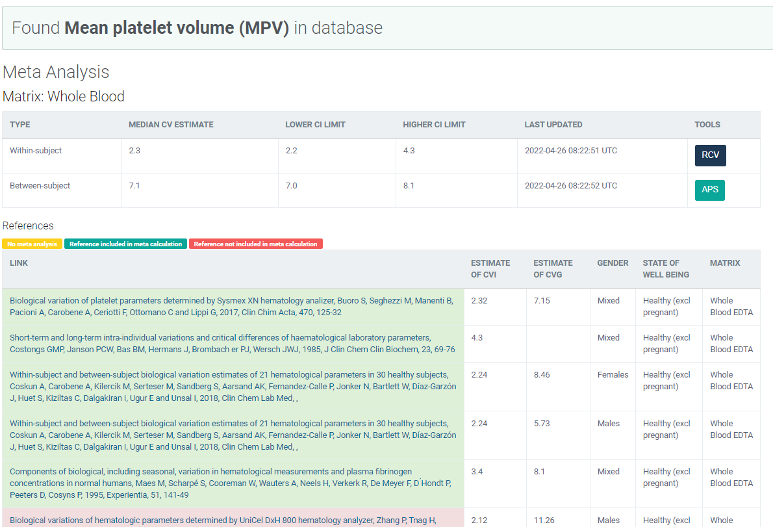
Legge inn:
2.3 | CVi
7.1 | CVg | Prosent
 | ROT av (CVi2 + CVg2) | 7.46
 | I < | 1.15
 | B < | 1.87
 | TE< | 3.76

Kopi fra EFLM database 210811 |  | EFLM Biological Variation

